#4.1 - Gobierno
#4.1 (Ingresos del Gobierno) contiene datos exhaustivos sobre los ingresos del Gobierno, desglosados según el flujo de ingresos, conforme a la clasificación del MEFP.
Cómo completar esta hoja:
1. Ingrese el nombrede todos los flujos de ingresos del Gobierno correspondientes a los sectores extractivos, incluidos aquellos inferiores a los umbrales de importancia relativa convenidos (se debe utilizar una fila por cada flujo de ingresos individual y entidad gubernamental individual)
2. Ingrese el nombre de la entidad gubernamental receptora.
3. Elija el Sector y la Clasificación de las EFP a los que corresponden estos ingresos. Utilice la información orientativa brindada en el Marco de las EFP para el régimen informativo del EITI. En caso de que no sea posible desglosar un determinado flujo de ingresos por sector, elija "Otro".
4. En la columna Valor del ingreso, ingrese la cifra total de cada flujo de ingresos declarado por el Gobierno, incluidos los ingresos no conciliados.
Recuerde: deben excluirse las sumas que los Gobiernos reciben de las empresas por cuenta de sus empleados (p. ej. los impuestos a las ganancias deducidos directamente del salario, los aportes de los empleados a la seguridad social, las retenciones fiscales), ya que no se consideran pagos de las empresas al Gobierno.
5. En caso de haber pagos en el Informe EITI que no puedan atribuirse a las categorías de las EFP, enumérelos en el recuadro titulado "Información adicional" que aparece más abajo.

Ingresos gubernamentales totales provenientes del sector extractivo (utilizando las EFP) |  |  |  |  |  | Marco de las EFP para el régimen informativo del EITI
 |  |  |  |  |  | Requisito EITI 5.1.b: Clasificación de los ingresos
Requisito EITI 4.1.d: Divulgación completa del Gobierno
Clasificación según EFP | Sector | Denominación del flujo de ingresos | Entidad gubernamental | Valor del ingreso | Moneda | ¿Qué son las EFP?
Impuestos generales a los bienes y servicios (IVA, impuesto a las ventas, impuesto a los ingresos brutos) (1141E) | Petróleo y Gas | Impuesto al Valor Agregado (IVA) | Administración Federal de Ingresos Públicos (AFIP) | 32,236,871,021.65 | ARS | Las EFP, o Estadísticas de Finanzas Públicas, constituyen un marco internacional para clasificar los flujos de ingresos de modo tal que puedan compararse entre países y períodos. Véase el ejemplo completo del marco incluido a continuación. El marco que se utiliza más abajo ha sido desarrollado por el FMI y el Secretariado Internacional EITI. La letra E en los códigos de las EFP indica que estos códigos se utilizan únicamente para los ingresos provenientes de empresas extractivas. Los dígitos a la derecha están pensados específicamente para las empresas del sector extractivo.
Honorarios administrativos por servicios del gobierno (1422E) | Petróleo y Gas | Impuesto a los Créditos y Débitos Bancarios | Administración Federal de Ingresos Públicos (AFIP) | 21,966,164,537.14 | ARS
Impuestos ordinarios a las ganancias, las utilidades y las ganancias de capital (1112E1) | Petróleo y Gas | Impuesto a las Ganancias Sociedades | Administración Federal de Ingresos Públicos (AFIP) | 16,797,301,626.63 | ARS
Contribuciones de empleadores a la seguridad social (1212E) | Petróleo y Gas | Contribuciones a la Seguridad Social | Administración Federal de Ingresos Públicos (AFIP) | 10,341,620,917.92 | ARS
Impuestos ordinarios a las ganancias, las utilidades y las ganancias de capital (1112E1) | Minería | Impuesto a las Ganancias Sociedades | Administración Federal de Ingresos Públicos (AFIP) | 4,525,172,736.97 | ARS
Impuestos a las exportaciones (1152E) | Petróleo y Gas | Derechos de Exportación | Administración Federal de Ingresos Públicos (AFIP) | 14,089,818,758.42 | ARS | Para obtener más orientación, ingrese a https://eiti.org/es/documento/plantilla-datos-resumidos-eiti
Impuestos a las exportaciones (1152E) | Minería | Derechos de Exportación | Administración Federal de Ingresos Públicos (AFIP) | 11,910,180,529.52 | ARS | o, https://www.imf.org/external/np/sta/gfsm/
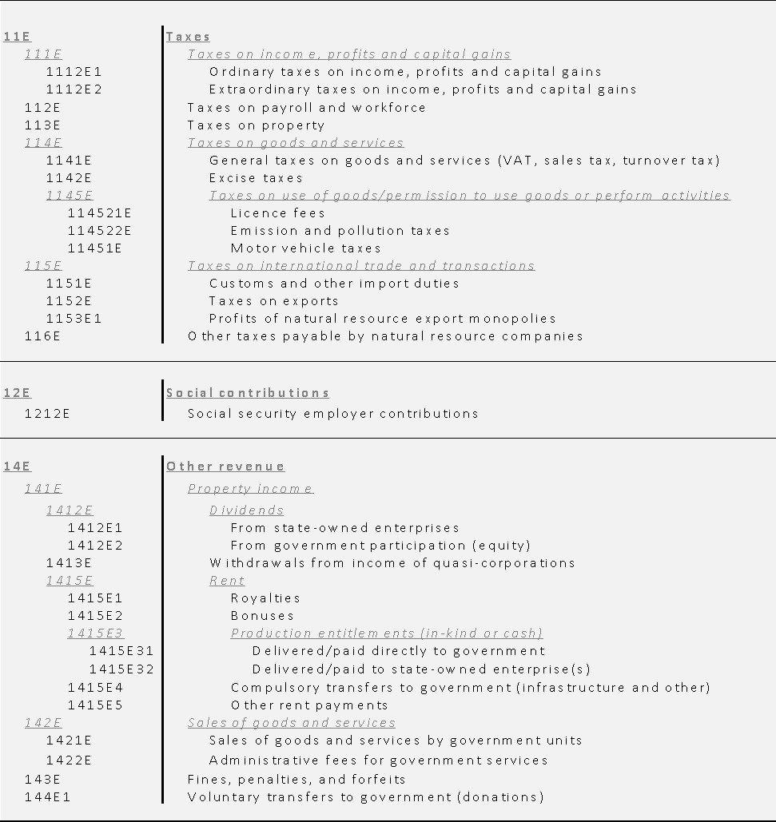
Contribuciones de empleadores a la seguridad social (1212E) | Petróleo y Gas | Aportes a la Seguridad Social | Administración Federal de Ingresos Públicos (AFIP) | 4,399,915,302.41 | ARS
Regalías (1415E1) | Petróleo y Gas | Regalias | Secretaría de Energía (SEN), Ministerio de Economía | 3,807,207,730.00 | ARS
Contribuciones de empleadores a la seguridad social (1212E) | Minería | Contribuciones a la Seguridad Social | Administración Federal de Ingresos Públicos (AFIP) | 3,306,390,063.24 | ARS
Contribuciones de empleadores a la seguridad social (1212E) | Minería | Aportes a la Seguridad Social | Administración Federal de Ingresos Públicos (AFIP) | 1,940,167,504.28 | ARS
Tasas aduaneras y a importaciones (1151E) | Petróleo y Gas | Derechos de Importacion | Administración Federal de Ingresos Públicos (AFIP) | 2,316,935,566.17 | ARS
Impuestos al consumo (1142E) | Petróleo y Gas | Impuesto a los Combutible Liquidos y GNC | Administración Federal de Ingresos Públicos (AFIP) | 649,828,577.69 | ARS
Impuestos a las emisiones y la contaminación (114522E) | Petróleo y Gas | Impuesto al Dioxido de Carbono | Administración Federal de Ingresos Públicos (AFIP) | 49,207,798.38 | ARS
Impuestos al consumo (1142E) | Petróleo y Gas | Fondo Fiduciario para el subsidio a los consumos residenciales de Gas natural y GLP | Administración Federal de Ingresos Públicos (AFIP) | 1,170,446,367.06 | ARS
Provenientes de participaciones (capital) gubernamental (1412E2) | Petróleo y Gas | Dividendos YPF | Secretaría de Energía (SEN), Ministerio de Economía | 1,173,022,014.31 | ARS
Honorarios administrativos por servicios del gobierno (1422E) | Minería | Impuesto a los Créditos y Débitos Bancarios | Administración Federal de Ingresos Públicos (AFIP) | 925,621,804.90 | ARS
Impuestos ordinarios a las ganancias, las utilidades y las ganancias de capital (1112E1) | Petróleo y Gas | Impuesto a las Ganancias de las Personas Fisicas y Sucesiones Indivisas | Administración Federal de Ingresos Públicos (AFIP) | - | ARS
Impuestos generales a los bienes y servicios (IVA, impuesto a las ventas, impuesto a los ingresos brutos) (1141E) | Minería | Impuesto al Valor Agregado (IVA) | Administración Federal de Ingresos Públicos (AFIP) | 58,204,669.85 | ARS
Tasas aduaneras y a importaciones (1151E) | Minería | Derechos de Importacion | Administración Federal de Ingresos Públicos (AFIP) | 69,419,551.29 | ARS
Transferencias obligatorias al gobierno (infraestructura, etc.) (1415E4) | Petróleo y Gas | Canon de explotación y exploracion offshore | Secretaría de Energía (SEN), Ministerio de Economía | 193,760,194.41 | ARS
Tasas de licencia (114521E) | Petróleo y Gas | Tasa Estadistica | Administración Federal de Ingresos Públicos (AFIP) | 560,668,765.70 | ARS
Impuestos ordinarios a las ganancias, las utilidades y las ganancias de capital (1112E1) | Minería | Impuesto a las Ganancias de las Personas Fisicas y Sucesiones Indivisas | Administración Federal de Ingresos Públicos (AFIP) | 400,453.43 | ARS
Otros impuestos a pagar por compañías de recursos naturales (116E) | Petróleo y Gas | Tasa Ambiental Anual | Secretaría de Control y Monitoreo Ambiental, Ministerio de Ambiente y Desarrollo Sustentable | 1,032,592.60 | ARS
Tasas de licencia (114521E) | Minería | Tasa Estadistica | Administración Federal de Ingresos Públicos (AFIP) | 27,195,414.04 | ARS
Otros impuestos a pagar por compañías de recursos naturales (116E) | Minería | Tasa Ambiental Anual | Secretaría de Control y Monitoreo Ambiental, Ministerio de Ambiente y Desarrollo Sustentable | 246700.19 | ARS
 |  |  | Total en ARS | -

 |  |  | #REF! | #REF!

Información adicional
Toda información adicional que no reúna las condiciones para ser incluida en la tabla precedente, añádala a continuación como comentarios.

Comentario 1 | Incluir comentarios aquí. Las retenciones fiscales y los impuestos deducidos directamente del salario no se pagan por cuenta de las empresas, por lo cual deberían excluirse
Comentario 2 | Inserte filas adicionales según sea necesario. P. ej. la siguiente tabla comprende los ingresos excluidos
 | Sector | Denominación del flujo de ingresos | Entidad gubernamental | Valor del ingreso | Moneda
 | Petróleo | Montos deducidos directamente del salario | Autoridad de ingresos públicos | 987,654,321.00 | USD
 | Minería | Retención fiscal | Autoridad de ingresos públicos | 123,456.00 | USD
 | Total |  |  | 987,777,777.00 | USD
Comentario 3 | Incluir comentarios aquí.
Comentario 4 | Incluir comentarios aquí.
Comentario 5 | Incluir comentarios aquí.

Secretariado Internacional EITI
Teléfono: +47 222 00 800 • Correo electrónico: secretariat@eiti.org • Twitter: @EITIorg • www.eiti.org
Dirección: Rådhusgata 26, 0151 Oslo, Noruega • Casilla Postal: Postboks 340 Sentrum, 0101 Oslo, Noruega

